Wykresy
 | Czas obliczeń (ms)
10 | 278.4
15 | 401.4
20 | 879.3
25 | 1954.1
30 | 9167.3
35 | 25266.7
40 | 46969.7
10 | 0.811
15 | 0.744
20 | 0.658
25 | 0.638
30 | 0.608
35 | 0.655
40 | 0.655

9 | 1485.5
15 | 879.3
21 | 695.5
27 | 541.2
33 | 563.5
9 | 0.723
15 | 0.713
21 | 0.713
27 | 0.717
33 | 0.77

duże odchylenie wśród wyników

3 | 1098.4
6 | 939.3
9 | 939.1
12 | 931.2
3 | 0.681
6 | 0.713
9 | 0.718
12 | 0.739

5 | 968.4
15 | 937
25 | 948
35 | 985.4
5 | 0.759
15 | 0.678
25 | 0.658
35 | 0.645

10 | 0.672
20 | 0.732
30 | 0.747
40 | 0.756
10 | 914.4
20 | 978
30 | 964.6
40 | 957.5

1 | 879.3
3 | 1972
5 | 2512
7 | 3631
1 | 0.696
3 | 0.728
5 | 0.738
7 | 0.769

200 | 378
500 | 850.1
800 | 1589.3
1100 | 1849.5
200 | 0.649
500 | 0.663
800 | 0.695
1100 | 0.717

Screeny
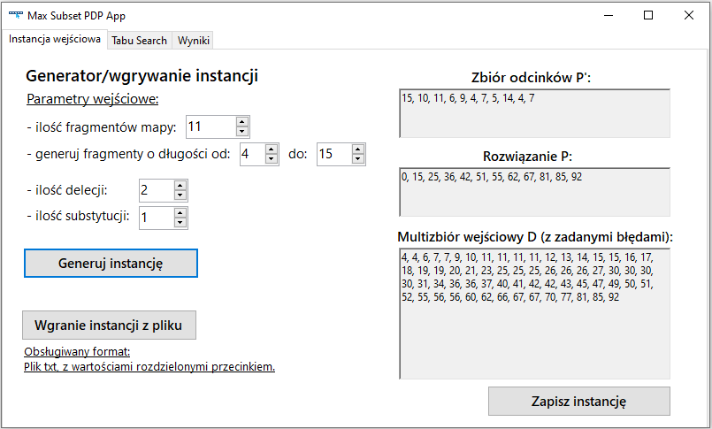
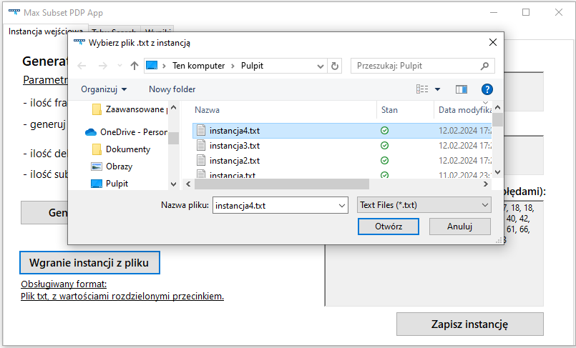
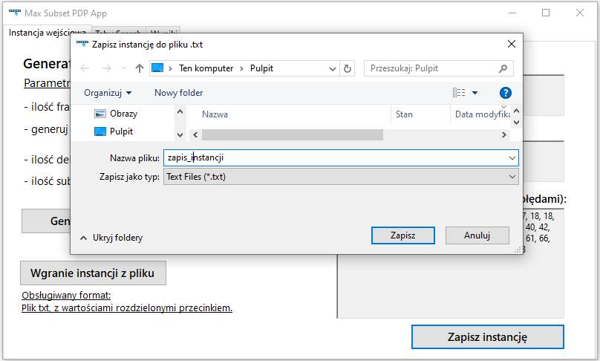

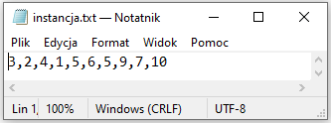

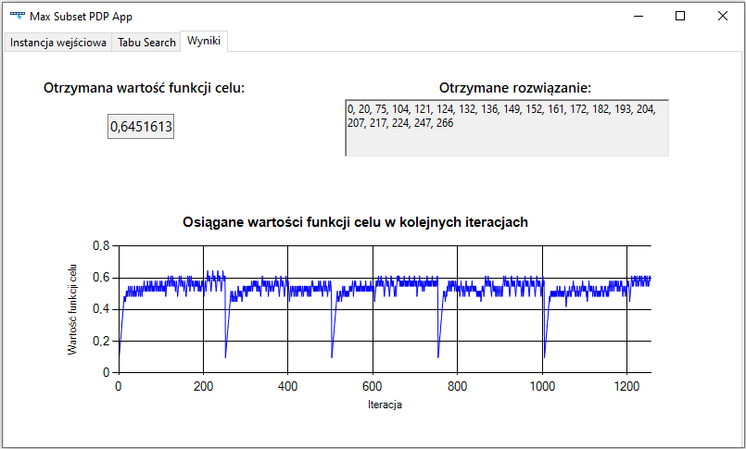
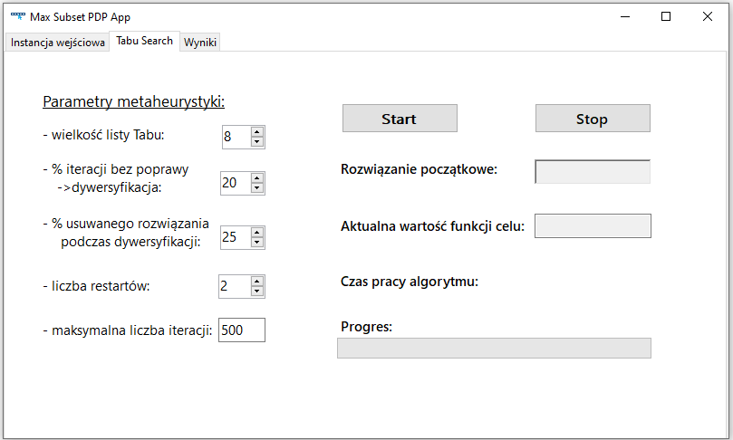
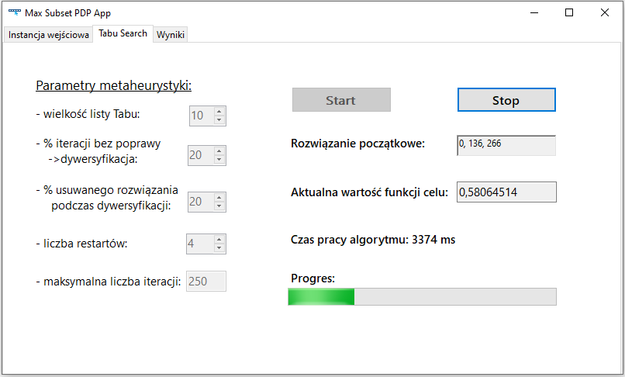

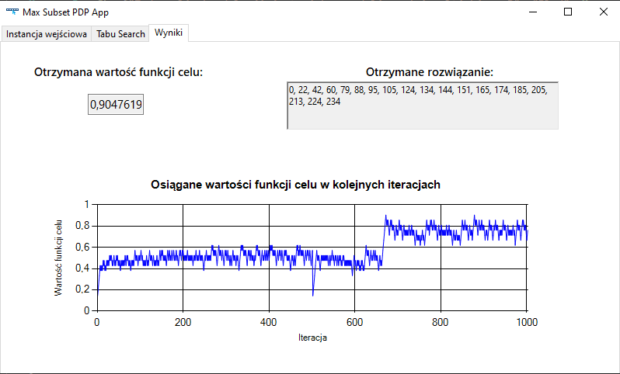
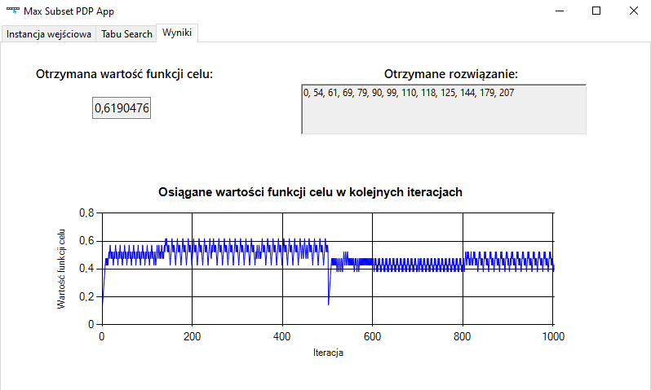

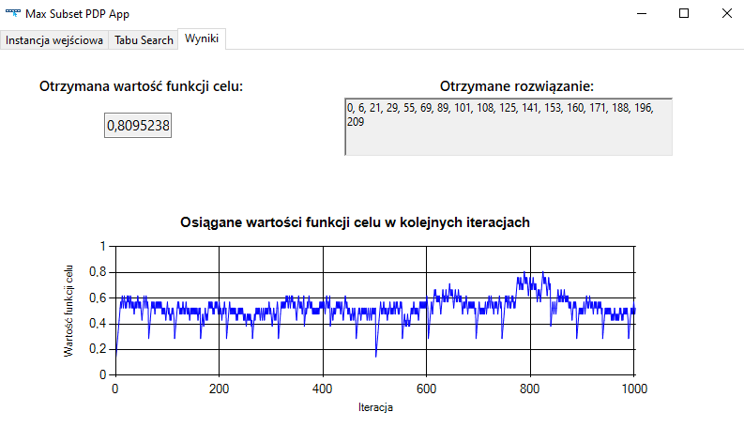
 | tabu50 |  | tabu5
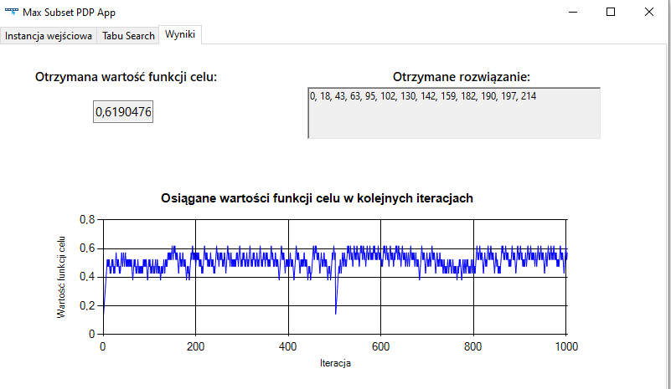

15% dywer |  |  | 45% dywer
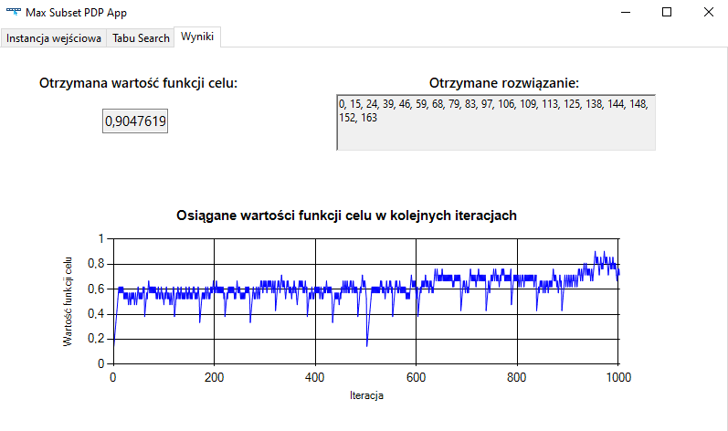

 |  | dywer45% + tabu50

